Закупка cronier-mac
Фото | Наименование | Цена | Кол-во | Сумма
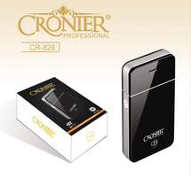 | CR-826 | 300.00 | 4 | 1,200.00
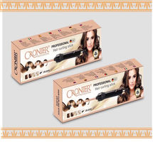 | CR-2018 | 700.00 | 1 | 700.00
Итого: 2 позиций |  |  | 5 | 1,900.00

